Hoja1
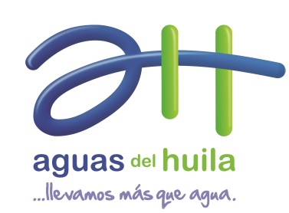

Plan Anticorrupción y de Atención al Ciudadano 2018

